Lesson_4_Intro
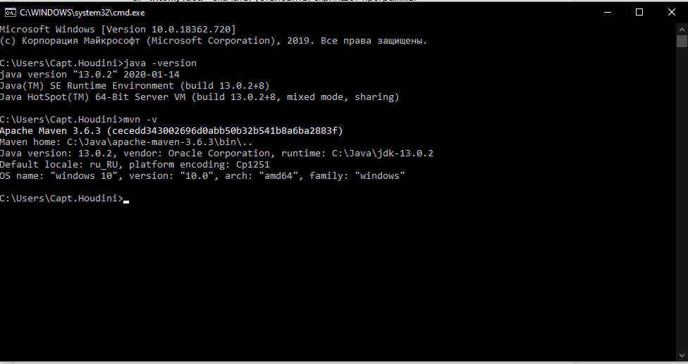

https://prnt.sc/rwp712

